CONSIGNA
ENUNCIADO | FLUJO PRINCIPAL
Realizar el plan de pruebas de la versión final de la web Quizlet, para la empresa GreyHounders.

 | FLUJO SECUNDARIO | FLUJO PRIORIDAD BAJA
 |  | 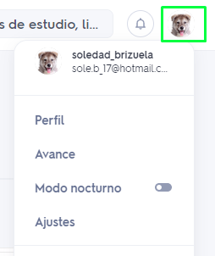
ESPECIFICACIONES
- El sistema se ejecuta directamente y únicamente en el navegador FIREFOX. - Hacer 3 casos de prueba por Prioridad (Alta, Media, Baja)

MATRIZ SMOKE TEST
ID | Flujos | Prioridad | Resumen | Precondiciones | Datos de Entrada | Pasos | Resultado Esperado | Evidencia
QL-001 | Registro | Alta | Validar acceso para Registro | Abrir Browser Firefox Situarse en la página Inicial No tener una cuenta existente | URL: https://quizlet.com/es | 1. Ingresar a la https://quizlet.com/ | El sistema deberia redirigirnos a la pantalla de registro con las diferentes opciones del mismo y las condiciones y politicas de privacidad de la Quizlet
 |  |  |  |  |  | 2. Dar click en el botón "Registrate"

QL-002 | Registro | Alta | Validar acceso para Login | Abrir Browser Firefox Situarse en la página Inicial | URL: https://quizlet.com/es | 1. Ingresar a la https://quizlet.com/ | El sistema deberia redirigirnos a la pantalla de Login.
 |  |  |  |  |  | 2. Dar click en el botón "Iniciar sesión"

QL-003 | Registro | Alta | Validar acceso a "Iniciar sesión" | Abrir Browser Firefox Situarse en la página Inicial Tener una cuenta existente | URL: https://quizlet.com/es Email: abc.123@gmail.com Contraseña: 12345A | 1. Ingresar a la https://quizlet.com/ | El sistema deberia redirigirnos a la página Principal
 |  |  |  |  |  | 2. Dar click en botón "Iniciar sesión"
 |  |  |  |  |  | 3- completar el campo "email"
 |  |  |  |  |  | 4-completar el campo "contraseña"
 |  |  |  |  |  | 5- click en "Iniciar sesión"
QL-004 | Drop-down Menu "Crear" | Media | Validar creacion de "Clase". | Abrir Browser Firefox Haber Ingresado en el URL Haber iniciado sesión Encontrarse en la página inicial | URL: https://quizlet.com/es Email: abc.123@gmail.com Contraseña: 12345A | 1. Ingresar a la https://quizlet.com/ | El sistema deberia abrir un pop up "Crear una clase nueva" con campos para completar y check boxes | 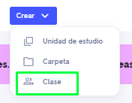
 |  |  |  |  |  | 2. Dar click en botón "Iniciar sesión"
 |  |  |  |  |  | 3- completar el campo "email"
 |  |  |  |  |  | 4-completar el campo "contraseña"
 |  |  |  |  |  | 5- click en "Iniciar sesión"
 |  |  |  |  |  | 6. Click en botón "Crear"
 |  |  |  |  |  | 7. Click en "Clase"
QL-005 | Drop-down Menu "Crear" | Media | Validar creacion de "Carpeta" | Abrir Browser Firefox Haber Ingresado en el URL Haber iniciado sesión Encontrarse en la página inicial | URL: https://quizlet.com/es Email: abc.123@gmail.com Contraseña: 12345A | 1. Ingresar a la https://quizlet.com/ | El sistema deberia abrir un pop up "Crear una carpeta nueva" con campos para completar | 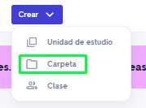
 |  |  |  |  |  | 2. Dar click en botón "Iniciar sesión"
 |  |  |  |  |  | 3- completar el campo "email"
 |  |  |  |  |  | 4-completar el campo "contraseña"
 |  |  |  |  |  | 5- click en "Iniciar sesión"
 |  |  |  |  |  | 6. Click en botón "Crear"
 |  |  |  |  |  | 7. click en "Carpeta"
QL-006 | Drop-down Menu "Crear" | Media | Validar el acceso a las creaciones | Abrir Browser Firefox Haber Ingresado en el URL Haber iniciado sesión Encontrarse en la página inicial | URL: https://quizlet.com/es Email: abc.123@gmail.com Contraseña: 12345A | 1. Ingresar a la https://quizlet.com/ | El sistema deberia abrir un drop down con cuatro solapas: "Unidad", "Soluciones de expertos", "Clase" y las creaciones realizadas, en caso de tener
 |  |  |  |  |  | 2. Dar click en botón "Iniciar sesión"
 |  |  |  |  |  | 3- completar el campo "email"
 |  |  |  |  |  | 4-completar el campo "contraseña"
 |  |  |  |  |  | 5- click en "Iniciar sesión"
 |  |  |  |  |  | 6. Dar click en "Tu biblioteca"
QL-007 | Menu Perfil | Baja | Validar función "Modo Oscuro" | Abrir Browser Firefox Haber Ingresado en el URL Haber iniciado sesión Encontrarse en la página inicial | URL: https://quizlet.com/es Email: abc.123@gmail.com Contraseña: 12345A | 1. Ingresar a la https://quizlet.com/ | El sistema deberia actualizar la página inicial en el modo oscuro
 |  |  |  |  |  | 2. Dar click en botón "Iniciar sesión"
 |  |  |  |  |  | 3- completar el campo "email"
 |  |  |  |  |  | 4-completar el campo "contraseña"
 |  |  |  |  |  | 5- click en "Iniciar sesión"
 |  |  |  |  |  | 6. Click en el Perfil del Usuario
 |  |  |  |  |  | 7. Click en el toggle "Modo Oscuro"
QL-008 | Menu Perfil | Baja | Validar "Blog" | Abrir Browser Firefox Haber Ingresado en el URL Haber iniciado sesión Encontrarse en la página inicial | URL: https://quizlet.com/es Email: abc.123@gmail.com Contraseña: 12345A | 1. Ingresar a la https://quizlet.com/ | El sistema deberia abrir el blog que cuanta con 4 solapas "Informacion", "Prensa", "Blog", "Asociaciones" y en la pantalla los posteos de difentes personas
 |  |  |  |  |  | 2. Dar click en botón "Iniciar sesión"
 |  |  |  |  |  | 3- completar el campo "email"
 |  |  |  |  |  | 4-completar el campo "contraseña"
 |  |  |  |  |  | 5- click en "Iniciar sesión"
 |  |  |  |  |  | 6. Click en el Perfil del Usuario
 |  |  |  |  |  | 7. Click en "Blog"
QL-009 | Menu Perfil | Baja | Validar acceso a "Ayuda y comentarios" | Abrir Browser Firefox Haber Ingresado en el URL Haber iniciado sesión Encontrarse en la página inicial | URL: https://quizlet.com/es Email: abc.123@gmail.com Contraseña: 12345A | 1. Ingresar a la https://quizlet.com/ | El sistema deberia redirigirme al "Centro de ayuda" https://help.quizlet.com/hc/es/ | 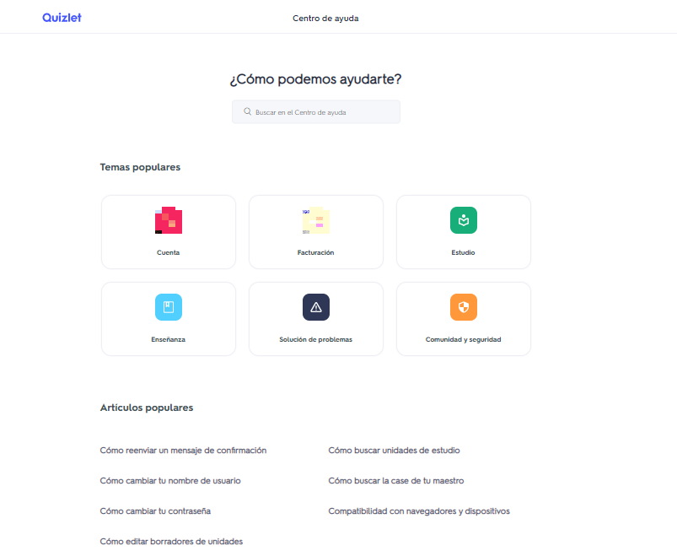
 |  |  |  |  |  | 2. Dar click en botón "Iniciar sesión"
 |  |  |  |  |  | 3- completar el campo "email"
 |  |  |  |  |  | 4-completar el campo "contraseña"
 |  |  |  |  |  | 5- click en "Iniciar sesión"
 |  |  |  |  |  | 6. Click en el Perfil del Usuario
 |  |  |  |  |  | 7. Click en "Ayuda y comentarios""

